상품제안서
대형원단 와이드물티슈 플레인 15매 | 상품코드: S36729

 |  |  |  |  |  |  | 02-713-8555 | www.synergygift.co.kr
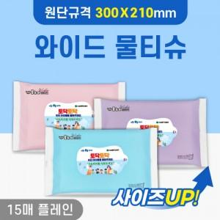

【상세/제작정보】 | *색상선택불가상품입니다.(무조건 색상 섞임)

【인쇄/포장옵션】 | 스티커 / 포장불가능

【공급단가】 | 수량 | 1,000~ | 2,000~ | 3,000~ | 5,000~ | 10,000~
*VAT별도 | 단가 | 670원 | 660원 | 630원 | 610원 | 590원

【상품 URL】 | https://www.synergygift.co.kr:443/src/goods_detail.php?gdno=36729

